상품제안서
메이크 거치형 고속대용량 LCD 보조배터리 20W 20000mAh | 상품코드: S43320

 |  |  |  |  |  |  | 02-713-8555 | www.synergygift.co.kr
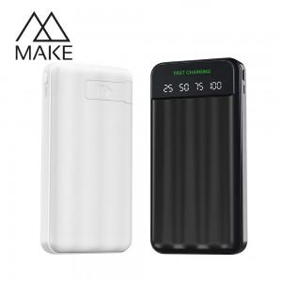

【상세/제작정보】

【인쇄/포장옵션】 | 레이저, 풀칼라 / 포장지포장

【공급단가】 | 수량 | 50~ | 100~ | 300~ | 1,000~ | 3,000~
*VAT별도 | 단가 | 11,810원 | 11,180원 | 10,630원 | 10,360원 | 10,180원

【상품 URL】 | https://www.synergygift.co.kr:443/src/goods_detail.php?gdno=43320

